Sheet1
내셔널지오그래픽 크리스탈 클리어 케이스(아이폰15)
STI : 02 6673 4900 , Fax : 02 6406 6543
배송주소:
제품명 | 내셔널지오그래픽 크리스탈 클리어 케이스(아이폰15)
이미지 | 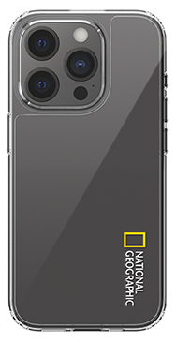 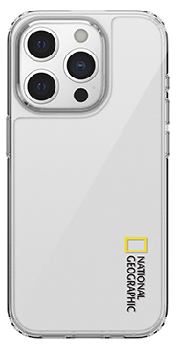
기종/색상 | 로고블랙 | 로고화이트
아이폰15
아이폰15 PLUS
아이폰15 PRO
아이폰15 PRO MAX

